스카우터
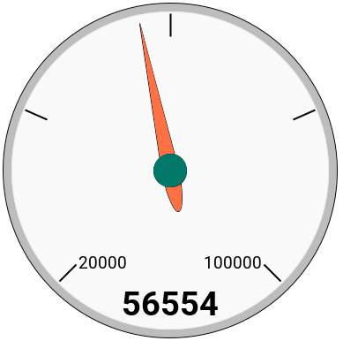
직업 |  |  |  |  | 어빌 보공 계산 변환(21.12.16 10:09), 쿨감 보정 수정(21.12.16 18:34)
아델
스탯창 조건
환산 주스탯
시드링착용, 노도핑, 레조스택x, 메용사용, 쓸만한 컴뱃 오더스X

서버 | 레벨 | 해방여부 | 추옵
본섭 | 275 | TRUE | 1추
메용 스탯(시드링 착용) | 55784 | 어빌리티
메용X 스탯(시드링 착용) | 54277 | 스펙미적용
부스탯 | 8395 | 쿨감
부스탯2(듀블,섀도어,카데나) | 0 | 4초
스공(뒷스공) | 46760060 | 보조무기 강화 |  | 기존
데미지 | 67 | 주스탯 | 10 | 10
보스 데미지(+어빌 상추뎀) | 398 | 부스탯 | 10 | 10
방무 | 89.03 | 공격력/마력 | 3 | 3
쓸샾 후 크뎀 | 82 | 최종뎀
템 공격력/마력 퍼 | 99 | 49.50
아케인심볼 스탯 | 13200 | 순스탯(메용x) | 5433
어센틱심볼 스탯 | 1300 | 스탯퍼 | 625%
하이퍼스탯+어빌 스탯 | 150 | 공격력/마력 | 2978
유니온 공격대원 스탯 | 240 | 공마퍼 | 109
환산 주스탯
 |  |  |  |  | 추가 스펙 시뮬레이터
56554 |  | 적정 |  |  | 순스탯 | 0 | 예상
 |  |  |  |  | 스탯퍼 | 0%
 |  |  |  |  | 공격력/마력 | 0 | 56554 | 적정
당신은 주스탯만큼 강하다. 어디 가서 몇만대라고 하고 다니세요. |  |  |  |  | 보총뎀 | 0
스탯창 주스탯 대비 |  | 3.47% |  |  | 공격력/마력 퍼 | 0
 |  |  |  |  | 크뎀 | 0
레전둘둘 대비 |  | 5.89% |  |  | 방무 | 0
 |  |  |  |  | 스탯퍼 미포함 스탯 | 0 | 당신은 주스탯만큼 강하다. 어디 가서 몇만대라고 하고 다니세요.
노해방 초고스펙 대비 |  | -19.56% |  |  | 구버전 점수
 |  |  |  |  | 54.79

사용법
